关系图
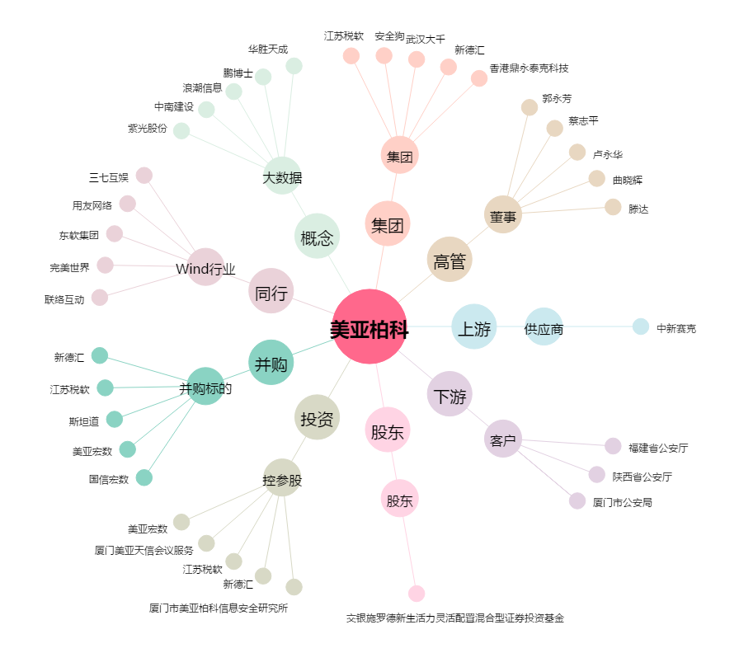
美亚柏科[300188.SZ] - 关系概览图

